腳長測量方式
如何找出最適合自己的尺寸?
如果您對自己雙腳的尺寸不清楚，可參考您目前所穿的鞋子尺寸，或者量出腳趾最長處和腳跟之間的長度(公分)及腳掌左右最寬處的長度，然後對照下列的尺寸對照表，這樣就能先找到"可能"適合您的尺寸。

【如何量腳ㄚ】
有布尺的話請直接站在布尺上量，或站立在一張白紙上，拿筆畫出腳掌輪廓，再量從腳掌底部到腳趾最長處(通常是第二趾或腳拇趾) 即
是實際腳長。

【貼心提醒】請記得要預留點的空間喔，通常以實際腳長再加上0.5-1公分就可以了，如果腳版較寬厚者請選擇大一號的鞋穿著， 會 較為舒適。!

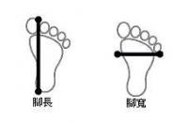

鞋號對照表
